Graficos
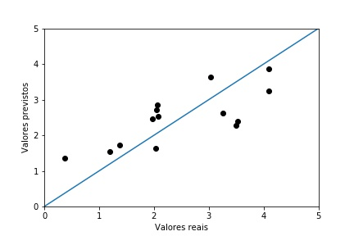
Dados 5 - Novo Grafico

